Баг репорт
№ | Описание | Окружение | Приоритет | Шаги воспроизведения | Фактический результат | Ожидаемый результат | Скриншот
1 | В блоке "Адрес" на кнопках YouTube, Telegram, LinkedIn стоят заглушки | macOS (Safari, Chrome, Opera, Firefox) Windows (Edge, Chrome, Opera, Firefox) iOS (Safari, Chrome, Opera, Firefox) Android (Edge, Chrome, Opera, Firefox) | Высокий | 1. Открыть страницу, где есть блок Адрес - кроме главной, например: https://axiomica.io/ru/development/ 2. В блоке Адрес тапнуть по иконкам youtube/ telegram/ linkedin | Происходит переход на ту же страницу | Выполняется переход на соответствующие страницы | https://disk.yandex.ru/client/disk/Axiomica?idApp=client&dialog=slider&idDialog=%2Fdisk%2FAxiomica%2FRPReplay_Final1698158639.MP4
2 | На главной странице при нажатии на логотип русская локализация меняется на английскую после обновления страницы | macOS (Safari, Chrome, Opera, Firefox) Windows (Edge, Chrome, Opera, Firefox) iOS (Safari, Chrome, Opera, Firefox) Android (Edge, Chrome, Opera, Firefox) | Высокий | 1. Открыть сайт https://axiomica.io/ru/ 2. Нажать на логотип Axiomica | Появляется английская локализация | После нажатия на логотип происходит переход на главную страницу, но страница остается на выбраной локализации | https://disk.yandex.ru/client/disk/Axiomica?idApp=client&dialog=slider&idDialog=%2Fdisk%2FAxiomica%2F2023-10-24%2016-01-34.mp4
3 | Некорректно отображаются titles на нескольких страницах | macOS (Safari, Chrome, Opera, Firefox) Windows (Edge, Chrome, Opera, Firefox) | Высокий | 1. Открыть сайт https://axiomica.io/ru/ либо страницу https://axiomica.io/ru/promotion/ | В заголовке страницы написано либо Title, либо адрес страницы | Для страницы https://axiomica.io/ru/ Главная Для страницы https://axiomica.io/ru/promotion/ Продвижение | 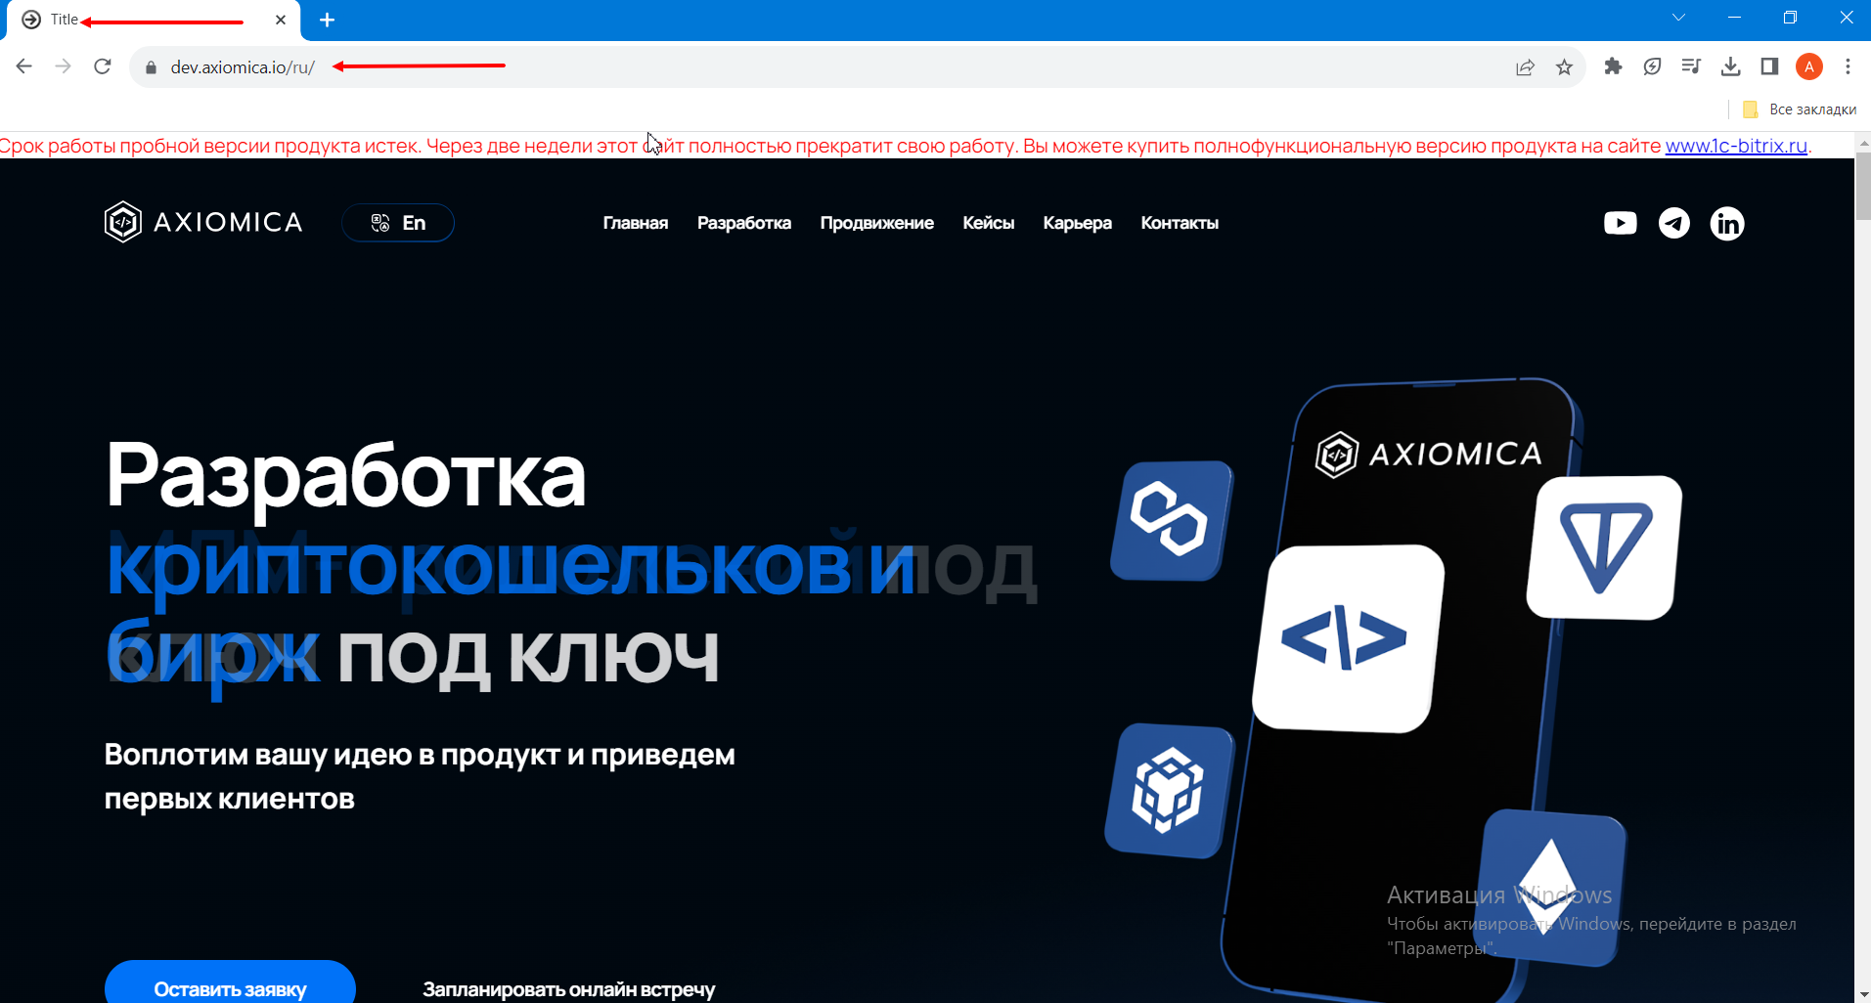
4 | В формах "Мы рассмотрим вашу заявку в течение часа" и "Свяжитесь с нами" некорректная валидация доменной части e-mail | macOS (Safari, Chrome, Opera, Firefox) Windows (Edge, Chrome, Opera, Firefox) iOS (Safari, Chrome, Opera, Firefox) Android (Edge, Chrome, Opera, Firefox) | Высокий | 1. Открыть сайт https://axiomica.io/ru/ 2. Нажать кнопку "Отправить заявку" 3. Ввести в поле "Ваш E-mail" любой e-mail в формате mailname@mailcom без точки 4. Нажать кнопку "Отправить" | Не появляется ошибка и сообщение о некорректности e-mail | Появляется сообщение о некорректном e-mail | https://disk.yandex.ru/client/disk/Axiomica?idApp=client&dialog=slider&idDialog=%2Fdisk%2FAxiomica%2F2023-10-24%2016-39-06.mp4
5 | На главной странице кнопка "Learn more >" на слайдах в блоке Кейсы не локализована | macOS (Safari, Chrome, Opera, Firefox) Windows (Edge, Chrome, Opera, Firefox) iOS (Safari, Chrome, Opera, Firefox) Android (Edge, Chrome, Opera, Firefox) | Средний | 1. Открыть сайт https://axiomica.io/ru/ 2. Проскролить до слайдера | Кнопка "Learn more >" на слайдах во вкладке Кейсы не локализована | Кнопка "Learn more >" переведена на русский язык ("Узнать больше >") на русскоязычной версии сайта
6 | На Главной странице в форме обратной связи текст вводимый в строку "Расскажите нам о своём проекте" отображается выше, чем указано в макете. | macOS (Safari, Chrome, Opera, Firefox) Windows (Edge, Chrome, Opera, Firefox) | Средний | 1. Открыть главную страницу https://axiomica.io/ru/ 2. В поле "Расскажите нам о своем проекте" формы обратной связи ввести символы | Написанный текст расположен выше, чем отражено в макете | Текст расположен на строке https://www.figma.com/file/QDZYE0CltzNrxQEv0toOM8/Axiomica?type=design&node-id=1110-25431&mode=design&t=gRIlHgVRhgtdzLU1-0 | 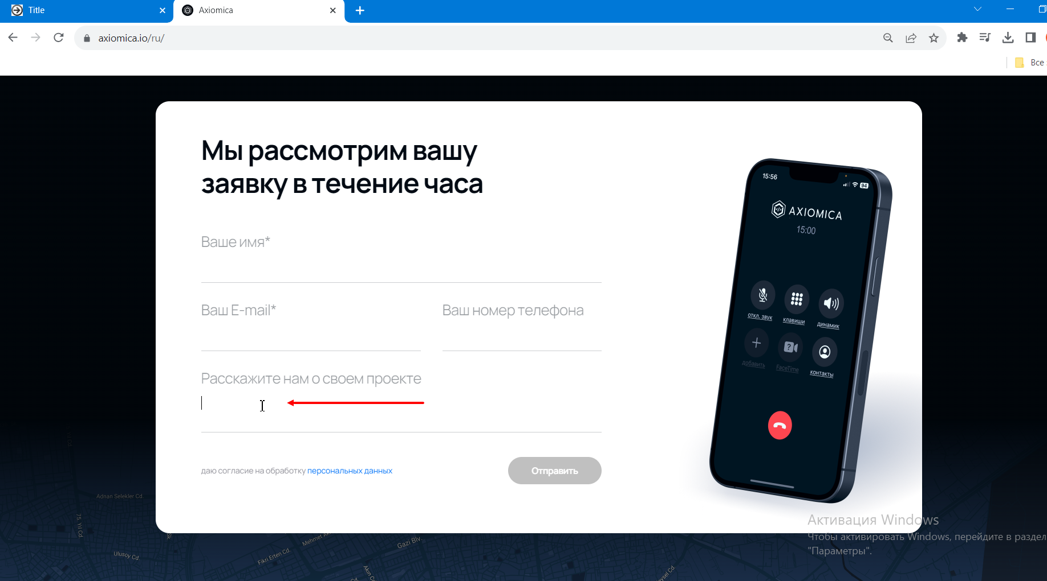
7 | На главной странице кнопка "Запланировать онлайн встречу не отцентрована" | iOS (Safari, Chrome, Opera, Firefox) Android (Edge, Chrome, Opera, Firefox) | Низкий | 1. Открыть сайт https://axiomica.io/ru/ 2. Обратить внимание на блок "Разработка под ключ" | В блоке "Разработка под ключ" кнопка "Запланировать онлайн встречу" отличается от макета | Кнопка оформлена согласно макету: расположена по центру, имеет справа стрелку перехода. | 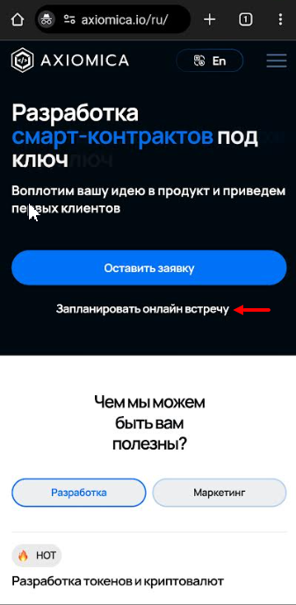
8 | Кнопка "Время разработки" со страниц кейсов возвращает в начало страницы | macOS (Safari, Chrome, Opera, Firefox) Windows (Edge, Chrome, Opera, Firefox) iOS (Safari, Chrome, Opera, Firefox) Android (Edge, Chrome, Opera, Firefox) | Высокий | 1. Открыть страницу кейса из перечисленных выше https://axiomica.io/ru/portfolio/cardex/ 2. Кликнуть по кнопке время разработки | Выполнен переход к заголовку той же страницы | Вариант 1: Переход к форме "Свяжитесь с нами". Вариант 2: При клике "Время разработки" переход не производится. | https://disk.yandex.ru/client/disk/Axiomica?idApp=client&dialog=slider&idDialog=%2Fdisk%2FAxiomica%2F2023-10-26%20bur-rep%20cases.mp4
9 | На главной странице отображается серая полоса над слайдером кейсов | Samsung S32Ultra, Android 13 (Edge, Chrome, Opera) Redmi Note 8Pro, Android 10 (Egde, Chrome, Opera) | Низкий | 1. Открыть сайт https://axiomica.io/ru/ 2. Прокрутить страницу до блока кейсов | Отображается серая полоса над блоком кейсов | Серая полоса не оттображается над блоком кейсов
10 | На странице "Продвижение" изображение над кнопкой "Продвижение криптопроектов" не совпадает по цвету и фону с остальными изображениями в том же блоке | macOS (Safari, Chrome, Opera, Firefox) Windows (Edge, Chrome, Opera, Firefox) iOS (Safari, Chrome, Opera, Firefox) Android (Edge, Chrome, Opera, Firefox) | Средний | 1. Открыть сайт https://axiomica.io/ru/promotion/ 2. Спуститься до блока "Услуги листинга и маркетинга для криптопроектов" | Цвет и фон изображения отличается от остальных изображений в этом блоке | Цвет и фон изображения совпадает с остальными изображениями в этом блоке. | 